MODELO
PLANILLA DE DATOS GARANTIZADOS |  |  |  | 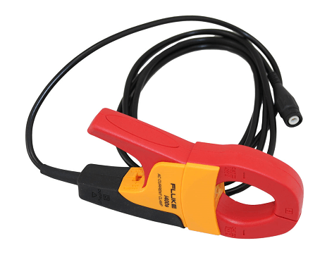

Sonda de Corriente Alterna |  |  |  | CÓDIGO | 2016160
 |  |  |  | FECHA DE REVISION | 2020-02-19
 |  |  |  | AREA ESPECIALISTA: Division de Normativa & Normalizacion.
DESCRIPCION SAP: Sonda de Corriente Alterna

ÍTEM | DATOS | UNIDAD | PEDIDO | OFRECIDO | COMENTARIO
1 | Empresa proveedora | …. | (*)
2 | Fabricante | …. | (*)
3 | Marca | …. | (**)
4 | Modelo | …. | (*)
5 | País de origen | …. | (*)
6 | Norma de fabricación y ensayos | …. | (*)
7 | Embalaje | …. | *Ver descripcion*
8 | Garantía | años | ≥ 1
9 | Aplicaciones |  | Pruebas y Medidas
10 | Detalles de producto
10.1 | Pinza de corriente alterna con salida BNC |  | SI
10.2 | Corriente certificada conectada | …. | CAT IV 600 V / CAT III 1000 V
10.3 | Diseño | …. | Compacto para el maximo confort
10.4 | Mide corriente sin desconectar el circuito | …. | SI
10.5 | Mango antideslizante moldeado suave | …. | SI
11 | Especificaciones
11.1 | Dos rangos de salidas | …. | 40 A y 400 A. 10 O 1 mv /A.
11.2 | Tipo de sonda | …. | C.A
11.3 | Tamaño maximo de conductor | mm | 32
11.4 | Categoria de seguridad | …. | CAT IV 600 V, CAT III 1000 V
11.5 | Nivel de categoria de seguridad | …. | CAT I, CAT III
11.6 | Mejor precision |  | ± 2% + 0.015 A
11.7 | Voltaje de categoria de seguridad | V | 600, 1000
11.8 | Banda ancha | Hz /kHz | 5 / 10
(*) A indicar por el oferente
(**) Timbrado en el material en alto o bajo relieve. |  |  |  | Fecha oferente:

…………………………………………………………. |  |  | ………………………………………………..
Julio Cesar Ynfante |  |  | Sello y Firma
Encargado de Normativa & Normalizacion
COMENTARIOS:
1- Este material cumplirá con todas las indicaciones detalladas en la especificación técnica correspondiente. 2- En caso de haber una solicitud adicional por parte de La Distribuidora o que el Fabricante entienda deba entregar información adicional, para la correcta evaluación de la propuesta, se deberá hacer por escrito y ser anexado a esta planilla de Datos Garantizados.

